Sheet1
NAME | FACE | REG NO
RANVEER SINGH | 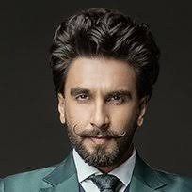 | 19VIT001
DEEPIKA PADUKONE |  | 19VIT002
DHANUSH | 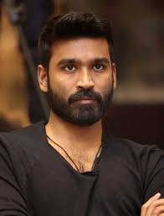 | 19VIT003
DAVID WARNER | 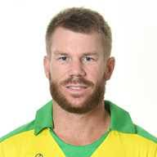 | 19VIT004
STEVE SMITH | 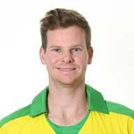 | 19VIT005
JENIFER LOPEZ | 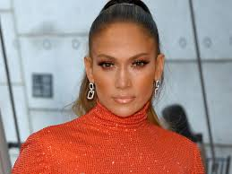 | 19VIT006
DUA LIPA | 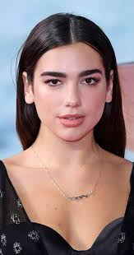 | 19VIT007
TAYLOR SWIFT | 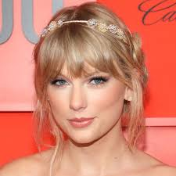 | 19VIT008
SELENA GOMEZ | 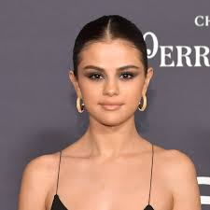 | 19VIT009
MADONNNA SEBASTIAN | 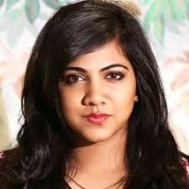 | 19VIT010
MOHANLAL | 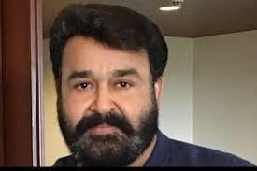 | 19VIT011
DULQUER SALMAN | 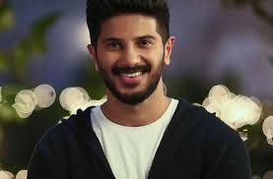 | 19VIT012
MAHESH BABU |  | 19VIT013
ALLU ARJUN | 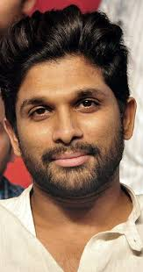 | 19VIT014
VIJAY DEVARAKONDA | 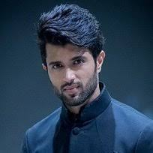 | 19VUT015
KEERTHY SURESH | 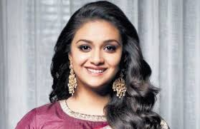 | 19VIT016
AJITH KUMAR | 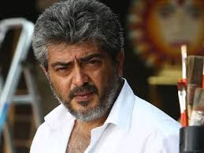 | 19VIT017
HARISH KALYAN | 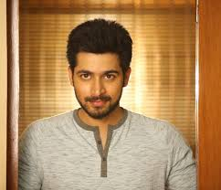 | 19VIT018
KARTHI |  | 19VIT019
ANIRUDH | 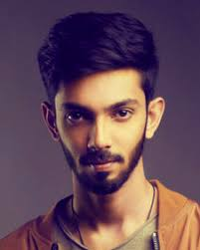 | 19VIT020
SAMANTHA |  | 19VIT021
SUSHANT SINGH | 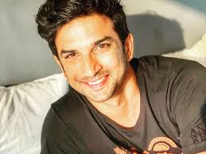 | 19VIT022
IAN SOMERHALDER | 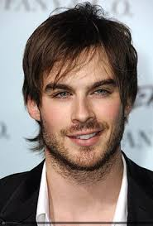 | 19VIT023
PAUL WESLEY |  | 19VIT024
NINA DOBREV | 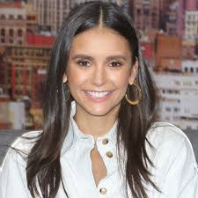 | 19VIT025
NANI | 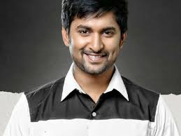 | 19VIT026
KAMAL HASSAN | 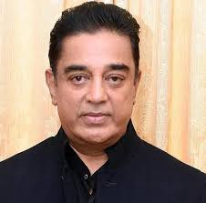 | 19VIT027
JOS BUTTLER |  | 19VIT028
VIKRAM | 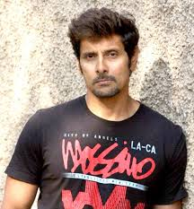 | 19VIT029
EMINEM | 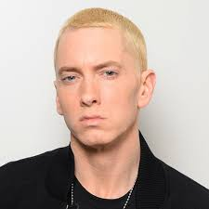 | 19VIT030
RONALDO |  | 19VIT031
MANOJ KUMAR | 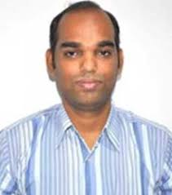 | 19VIT032
SHAWN MENDES | 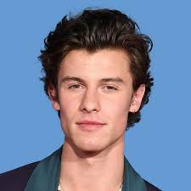 | 19VIT033
AAMIR KHAN | 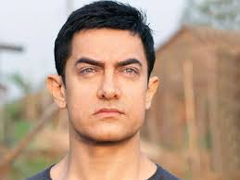 | 19VIT034
SURYA | 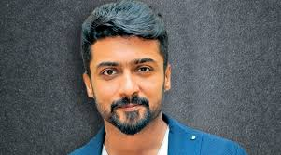 | 19VIT035
VIJAY | 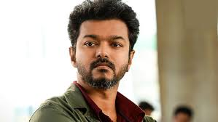 | 19VIT036
MODI | 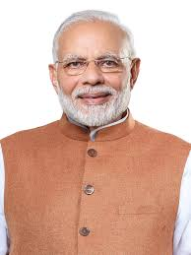 | 19VIT037
KANE WILLIAMSON | 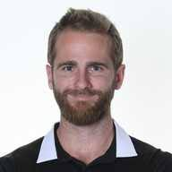 | 19VIT038
BECKY G | 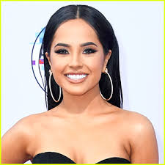 | 19VIT039
NAYANTHARA |  | 19VIT040
ANUSHKA SHARMA | 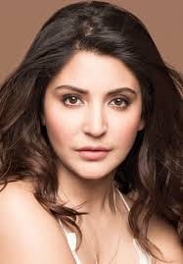 | 19VIT041
RAJINIKANTH | 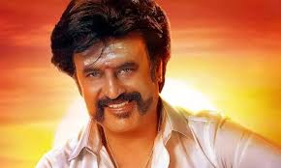 | 19VIT042
MESSI | 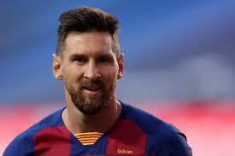 | 19VIT043
PITBULL | 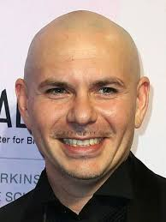 | 19VIT044
SHARUKH KHAN | 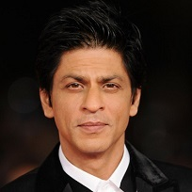 | 19VIT045
VIRAT KOHLI |  | 19VIT046
M S DHONI | 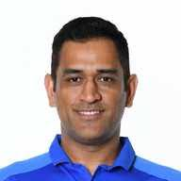 | 19VIT047
SURESH RAINA | 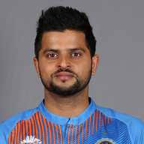 | 19VIT048
ROMAN REIGNS | 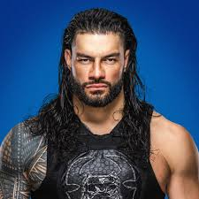 | 19VIT049
SCARLETT JOHANSSON | 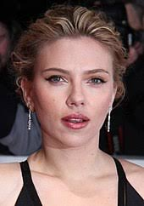 | 19VIT050

